Graph1
 | Date | 2019-11-07 | 2019-11-21 | 2019-11-27 | 2019-12-05 | 2019-12-12 | 2019-12-17 | 2019-12-23 | 2020-01-07 | 2020-01-20 | 2020-01-31 | 2020-02-10 | 2020-02-11 | 2020-03-09 | 2020-03-12 | 2020-04-14 | 2020-04-26 | 2020-05-04 | 2020-05-20 | 2020-06-01 | 2020-06-11 | 2020-06-18 | 2020-06-29 | 2020-07-15 | 2020-07-31 | 2020-08-09 | 2020-08-18 | 2020-08-27 | 2020-09-07 | 2020-09-15 | 2020-09-21 | 2020-10-01 | 2020-10-06 | 2020-10-14 | 2020-10-21 | 2020-11-03 | 2020-11-10 | 2020-11-16 | 2020-11-23 | 2020-12-14 | 2020-12-27
 | Certifications avec une offre active échelle de gauche) | 852 | 1527 | 2315 | 2587 | 2816 | 2932 | 3079 | 3176 | 3431 | 3568 | 3665 | 3700 | 3942 | 3972 | 4155 | 4243 | 4356 | 4428 | 4449 | 4490 | 4535 | 4588 | 4674 | 4772 | 4800 | 4824 | 4860 | 4917 | 4965 | 4989 | 5053 | 5075 | 5094 | 5125 | 5157 | 5190 | 5201 | 5214 | 5284 | 5310
 | Formations actives (échelle de droite) |  |  |  |  |  |  |  |  |  |  |  |  |  |  |  | 222261 | 227562 | 251183 | 258596 | 265487 | 274982 | 323478 | 349119 | 356727 | 360828 | 363975 | 372292 | 380827 | 387403 | 390202 | 383777 | 323967 | 343906 | 340927 | 316241 | 318215 | 319801 | 320514 | 293184 | 308189
 | Actions actives (échelle de droite) | 28437 | 53146 | 86672 | 165327 | 251495 | 276713 | 297372 | 307901 | 345842 | 390351 | 385200 | 387125 | 423191 | 439787 | 457413 | 494510 | 504957 | 570409 | 582927 | 658759 | 675072 | 730437 | 778514 | 792670 | 795862 | 793513 | 812580 | 812959 | 808833 | 814319 | 729386 | 665594 | 698221 | 657546 | 625776 | 626736 | 632012 | 639361 | 606515 | 600622
 | Sessions actives (échelle de droite) | 47732 | 109855 | 157401 | 358431 | 515082 | 543052 | 630133 | 662030 | 712638 | 673721 | 665773 | 621332 | 657080 | 665400 | 643567 | 702303 | 712153 | 789076 | 796156 | 876819 | 886777 | 945203 | 977954 | 984661 | 991101 | 1002074 | 1042378 | 1048640 | 1045117 | 1047913 | 966851 | 902273 | 928594 | 900719 | 882775 | 892271 | 922170 | 931634 | 889649 | 889780

Évolution du contenu du catalogue de formation depuis novembre 2019
 | Certifications avec une offre active échelle de gauche) | Formations actives (échelle de droite) | Actions actives (échelle de droite) | Sessions actives (échelle de droite)
11/7/2019 | 852 |  | 28437 | 47732
11/21/2019 | 1527 |  | 53146 | 109855
11/27/2019 | 2315 |  | 86672 | 157401
12/5/2019 | 2587 |  | 165327 | 358431
12/12/2019 | 2816 |  | 251495 | 515082
12/17/2019 | 2932 |  | 276713 | 543052
12/23/2019 | 3079 |  | 297372 | 630133
1/7/2020 | 3176 |  | 307901 | 662030
1/20/2020 | 3431 |  | 345842 | 712638
1/31/2020 | 3568 |  | 390351 | 673721
2/10/2020 | 3665 |  | 385200 | 665773
2/11/2020 | 3700 |  | 387125 | 621332
3/9/2020 | 3942 |  | 423191 | 657080
3/12/2020 | 3972 |  | 439787 | 665400
4/14/2020 | 4155 |  | 457413 | 643567
4/26/2020 | 4243 | 222261 | 494510 | 702303
5/4/2020 | 4356 | 227562 | 504957 | 712153
5/20/2020 | 4428 | 251183 | 570409 | 789076
6/1/2020 | 4449 | 258596 | 582927 | 796156
6/11/2020 | 4490 | 265487 | 658759 | 876819
6/18/2020 | 4535 | 274982 | 675072 | 886777
6/29/2020 | 4588 | 323478 | 730437 | 945203
7/15/2020 | 4674 | 349119 | 778514 | 977954
7/31/2020 | 4772 | 356727 | 792670 | 984661
8/9/2020 | 4800 | 360828 | 795862 | 991101
8/18/2020 | 4824 | 363975 | 793513 | 1002074
8/27/2020 | 4860 | 372292 | 812580 | 1042378
9/7/2020 | 4917 | 380827 | 812959 | 1048640
9/15/2020 | 4965 | 387403 | 808833 | 1045117
9/21/2020 | 4989 | 390202 | 814319 | 1047913
10/1/2020 | 5053 | 383777 | 729386 | 966851
10/6/2020 | 5075 | 323967 | 665594 | 902273
10/14/2020 | 5094 | 343906 | 698221 | 928594
10/21/2020 | 5125 | 340927 | 657546 | 900719
11/3/2020 | 5157 | 316241 | 625776 | 882775
11/10/2020 | 5190 | 318215 | 626736 | 892271
11/16/2020 | 5201 | 319801 | 632012 | 922170
11/23/2020 | 5214 | 320514 | 639361 | 931634
12/14/2020 | 5284 | 293184 | 606515 | 889649
12/27/2020 | 5310 | 308189 | 600622 | 889780

Source : données Mon compte formation, Caisse des Dépôts.

Evolution du catalogue 2 - ratios par OF
 | 1 | 1 | 1

Evolution du catalogue 3 - ratios par certification
 | 1 | 1 | 1 | 1 | 1

Graph2
Graphique 2. Le catalogue des formations au 21/11/2020
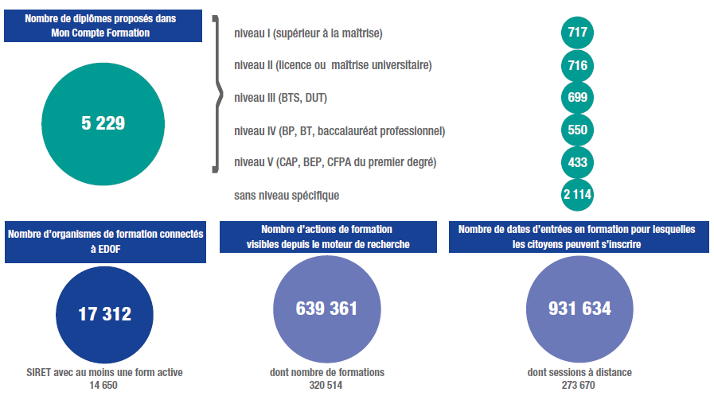

Source : données Mon compte formation, Caisse des Dépôts.
Note : EDOF désigne l'espace des organismes de formation à destination des organismes de formation sur le portail Mon compte formation.

Graph3
Column1 | Neutralité | Fréquence cumulée des requêtes | Moyenne | Médiane | 60% | Fonction de répartition de l’indicateur I1
0 | 0.35185638913 | 0.018962075848 | 8.7812992921 | 8.1558811194
1 | 1.0699306527 | 0.018962075848
2 | 1.7880049162 | 0.020958083832
3 | 2.5060791797 | 0.023952095808
4 | 3.2241534433 | 0.028942115768
5 | 3.9422277068 | 0.033932135729
6 | 4.6603019703 | 0.053892215569
7 | 5.3783762338 | 0.097804391218
8 | 6.0964504974 | 0.16167664671
Moyenne
Médiane
9 | 6.8145247609 | 0.26147704591
10 | 7.5325990244 | 0.36826347305
11 | 8.250673288 | 0.48502994012
12 | 8.9687475515 | 0.59181636727
13 | 9.686821815 | 0.66866267465
14 | 10.404896079 | 0.74750499002
15 | 11.122970342 | 0.79840319361
16 | 11.841044606 | 0.84431137725 |  |  |  | Source : données Mon compte formation, Caisse des Dépôts.
17 | 12.559118869 | 0.87125748503 |  |  |  | Note : l’indicateur I1 est calculé sur les 3 048 requêtes testées ; 1 016 valeurs sont calculées pour l’indicateur I1, correspondant à 254 champs de saisie, 2 localisations et 2 neutralisations de la localisation.
18 | 13.277193133 | 0.89920159681
19 | 13.995267396 | 0.92015968064
20 | 14.71334166 | 0.94211576846 |  |  |  | Lecture : 60 % des valeurs prises par l’indicateur I1 sont inférieures à 8,3.
21 | 15.431415923 | 0.95708582834
22 | 16.149490187 | 0.9630738523
23 | 16.86756445 | 0.96706586826
24 | 17.585638714 | 0.97305389222
25 | 18.303712977 | 0.97804391218
26 | 19.021787241 | 0.98103792415
27 | 19.739861504 | 0.98303393214
28 | 20.457935768 | 0.98403193613
29 | 21.176010032 | 0.98403193613
30 | 21.894084295 | 0.98602794411
31 | 22.612158559 | 0.9880239521
32 | 23.330232822 | 0.99001996008
33 | 24.048307086 | 0.99101796407
34 | 24.766381349 | 0.99301397206
35 | 25.484455613 | 0.99500998004
36 | 26.202529876 | 0.99600798403
37 | 26.92060414 | 0.99600798403
38 | 27.638678403 | 0.99600798403
39 | 28.356752667 | 0.99600798403
40 | 29.07482693 | 0.99600798403
41 | 29.792901194 | 0.99600798403
42 | 30.510975457 | 0.99600798403
43 | 31.229049721 | 0.99600798403
44 | 31.947123984 | 0.99600798403
45 | 32.665198248 | 0.99600798403
46 | 33.383272512 | 0.99700598802
47 | 34.101346775 | 0.99700598802
48 | 34.819421039 | 0.99900199601
49 | 35.537495302 | 1

Graph4
Column1 | Neutralité | Fréquence cumulée des requêtes | Moyenne | Médiane | 60% | Fonction de répartition de l’indicateur I2
0 | 0.92554909909 | 0.27744510978 | 17.860501783003514 | 17.521304460598653
1 | 2.8144248115 | 0.36027944112
2 | 4.703300524 | 0.38922155689
3 | 6.5921762364 | 0.42015968064
4 | 8.4810519488 | 0.43612774451
5 | 10.369927661 | 0.45508982036
6 | 12.258803374 | 0.47205588822
7 | 14.147679086 | 0.48103792415
8 | 16.036554799 | 0.49201596806
9 | 17.925430511 | 0.5
10 | 19.814306223 | 0.50998003992
11 | 21.703181936 | 0.52195608782
12 | 23.592057648 | 0.5379241517
13 | 25.480933361 | 0.55389221557
14 | 27.369809073 | 0.58882235529
15 | 29.258684786 | 0.63672654691
16 | 31.147560498 | 0.70159680639 |  |  |  | Source : données Mon compte formation, Caisse des Dépôts.
17 | 33.036436211 | 0.76946107784 |  |  |  | Note : l’indicateur I2 est calculé sur les 3 048 requêtes testées ; 1 016 valeurs sont calculées pour l’indicateur I2, correspondant à 254 champs de saisie, 2 localisations et 2 neutralisations de la localisation.
18 | 34.925311923 | 0.82135728543
19 | 36.814187635 | 0.86327345309
20 | 38.703063348 | 0.9001996008 |  |  |  | Lecture : 60 % des valeurs prises par l’indicateur I2 sont inférieures à 26.
21 | 40.59193906 | 0.93113772455
22 | 42.480814773 | 0.95409181637
23 | 44.369690485 | 0.9620758483
24 | 46.258566198 | 0.97205588822
25 | 48.14744191 | 0.97804391218
26 | 50.036317622 | 0.98303393214
27 | 51.925193335 | 0.9880239521
28 | 53.814069047 | 0.99001996008
29 | 55.70294476 | 0.99101796407
30 | 57.591820472 | 0.99600798403
31 | 59.480696185 | 0.99600798403
32 | 61.369571897 | 0.99700598802
33 | 63.25844761 | 0.99700598802
34 | 65.147323322 | 0.99700598802
35 | 67.036199034 | 0.99700598802
36 | 68.925074747 | 0.99700598802
37 | 70.813950459 | 0.99800399202
38 | 72.702826172 | 0.99800399202
39 | 74.591701884 | 0.99800399202
40 | 76.480577597 | 0.99800399202
41 | 78.369453309 | 0.99800399202
42 | 80.258329021 | 0.99800399202
43 | 82.147204734 | 0.99800399202
44 | 84.036080446 | 0.99900199601
45 | 85.924956159 | 0.99900199601
46 | 87.813831871 | 0.99900199601
47 | 89.702707584 | 0.99900199601
48 | 91.591583296 | 0.99900199601
49 | 93.480459009 | 1

Graph5
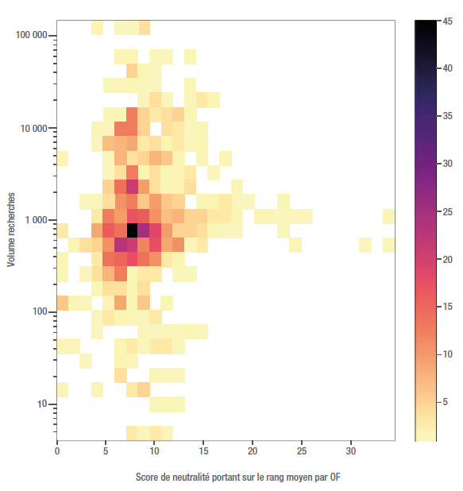
Fréquence des recherches dans MCF de l'indicateur 1 de neutralité |  |  | Score de neutralité portant sur le rang moyen par OF
 |  |  | 1.1890 | 2.3781 | 3.5671 | 4.7561 | 5.9452 | 7.1342 | 8.3232 | 9.5123 | 10.7013 | 11.8903 | 13.0794 | 14.2684 | 15.4574 | 16.6464 | 17.8355 | 19.0245 | 20.2135 | 21.4026 | 22.5916 | 23.7806 | 24.9697 | 26.1587 | 27.3477 | 28.5368 | 29.7258 | 30.9148 | 32.1039 | 33.2929 | 34.4819
 | Volume de recherches | 5.7464 |  |  |  |  |  |  | 3 | 1 | 3 | 1
 |  | 8.2553
 |  | 11.8596 |  |  |  |  |  |  |  |  | 1 | 2 | 1
 |  | 17.0376 | 2 |  |  | 2 |  |  | 3 | 5
 |  | 24.4762 |  |  |  |  |  | 4 |  |  | 2 | 1 | 1
 |  | 35.1626 |  |  | 1 |  |  | 2 | 1
 |  | 50.5147 | 2 | 1 |  |  |  | 2 | 3 | 1 | 3 | 3 | 1
 |  | 72.5696 |  |  |  | 1 |  |  |  | 1 | 1 | 1 | 1 | 2 | 1
 |  | 104.2537 |  |  |  | 1 | 3 | 2 | 2 | 1 | 3
 |  | 149.7712 | 6 | 2 | 1 |  | 2 | 9 | 2 | 6 |  | 2
 |  | 215.1619 |  |  |  | 2 | 4 | 4 | 2 | 4
 |  | 309.1022 | 2 |  | 1 | 4 | 8 | 13 | 2 | 3 | 3 |  | 1 | 1
 |  | 444.0573 | 2 |  |  | 3 | 14 | 15 | 18 | 14 | 11 | 3 | 2
 |  | 637.9341 |  | 2 | 4 | 5 | 11 | 23 | 21 | 12 | 18 | 9 | 11 | 1 | 3 |  |  |  |  |  |  |  | 2 |  |  |  |  |  | 1 |  | 1
 |  | 916.4583 | 3 |  |  | 9 | 16 | 14 | 45 | 25 | 19 | 10 | 5 | 5 | 4 | 2 | 1 | 1 |  |  |  | 1
 |  | 1316.5869 |  |  |  | 3 | 13 | 10 | 17 | 16 | 11 | 7 | 8 | 5 | 5 | 3 | 3 | 2 |  | 2 | 2 | 1 | 1 | 1 |  |  |  |  |  |  | 2
 |  | 1891.4130 |  |  | 1 | 1 | 4 | 11 | 13 | 6 | 10 | 6 | 5 |  | 2 | 2 | 3 | 1 | 1 |  |  | 2
 |  | 2717.2101 |  |  |  |  | 5 | 14 | 21 | 10 | 4 | 2 | 2 | 4 |  |  |  | 2
 |  | 3903.5529 |  |  |  |  | 1 | 4 | 13 | 2 | 4 | 2 | 2 | 3 |  | 1
 |  | 5607.8568 | 2 |  |  |  | 1 | 8 | 4 | 5 | 8 | 6 | 2 |  | 2 |  | 2
 |  | 8056.2654 |  |  |  | 1 | 7 | 8 | 9 | 3 | 4 | 2 | 3 | 1 | 2
 |  | 11573.6571 |  |  |  | 2 | 1 | 13 | 13 | 5 |  | 4 | 3 | 1 | 2
 |  | 16626.7534 |  |  |  |  | 2 | 2 | 13 | 5 | 3 | 4 | 5 | 2
 |  | 23886.0481 |  |  |  |  |  |  |  | 1 | 4 | 1 |  | 1 | 3 | 2
Source : Caisse des Dépôts, données Mon compte formation. |  | 34314.7745 |  |  |  |  | 1 | 1 | 2 | 1 | 1 |  |  | 2
Lecture : chaque case rassemble les requêtes dont l’indicateur de neutralité 1 correspond à un certain niveau de neutralité figurant dans un intervalle donné (abscisses) et qui ont fait l’objet pendant la période du 21 au 26 janvier 2020 d’un nombre de recherches compris dans un intervalle donné (ordonnées, échelle logarithmique). Le dégradé de couleurs correspond au nombre de requêtes dans la case considérée. |  | 49296.7167 |  |  |  |  |  |  | 5 | 2 | 1
 |  | 70819.8238 |  |  |  |  |  | 2 | 2 |  | 1 | 1 |  | 2
 |  | 101739.9894
 |  | 146160.0000 |  |  |  | 2 |  | 1 | 1 | 4

